Issue19
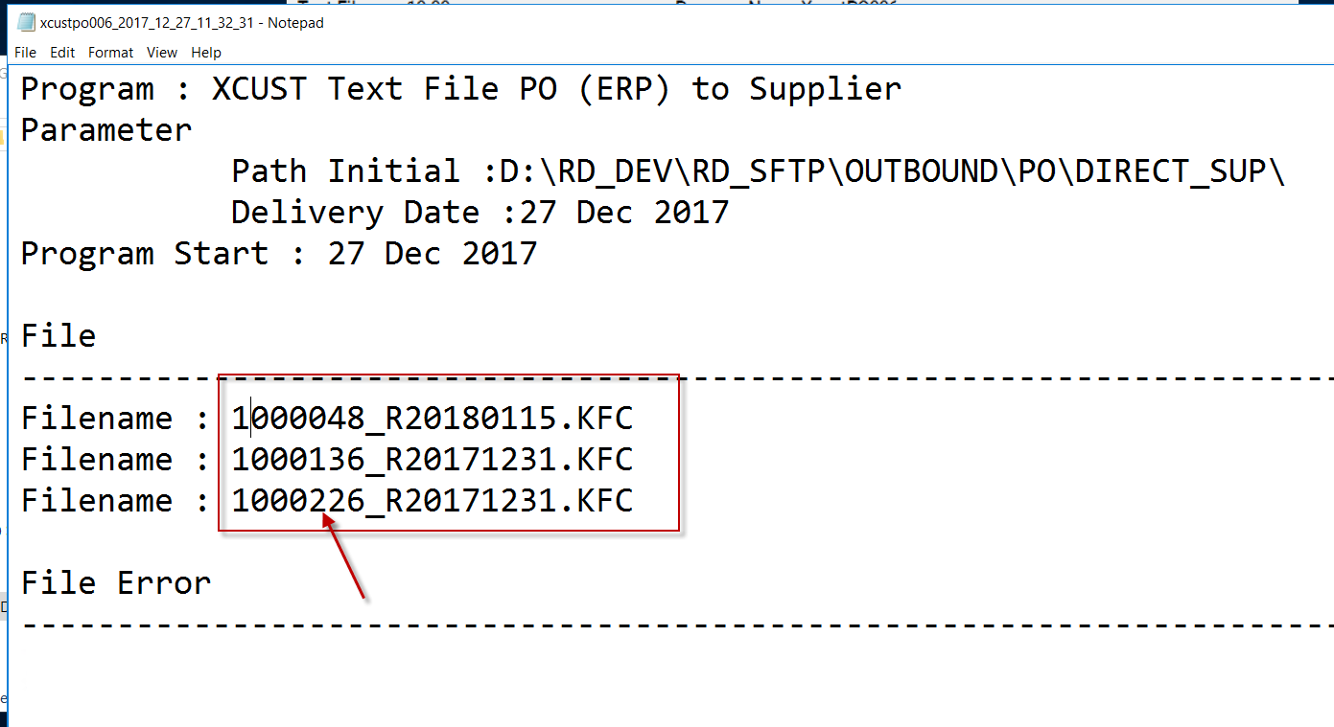

File Name | ต้องขึ้นต้นด้วย Supplier code ที่เป็น MMX SUPPLIER (ATTRIBUTE2 ที่ supplier mastere)

Issue20
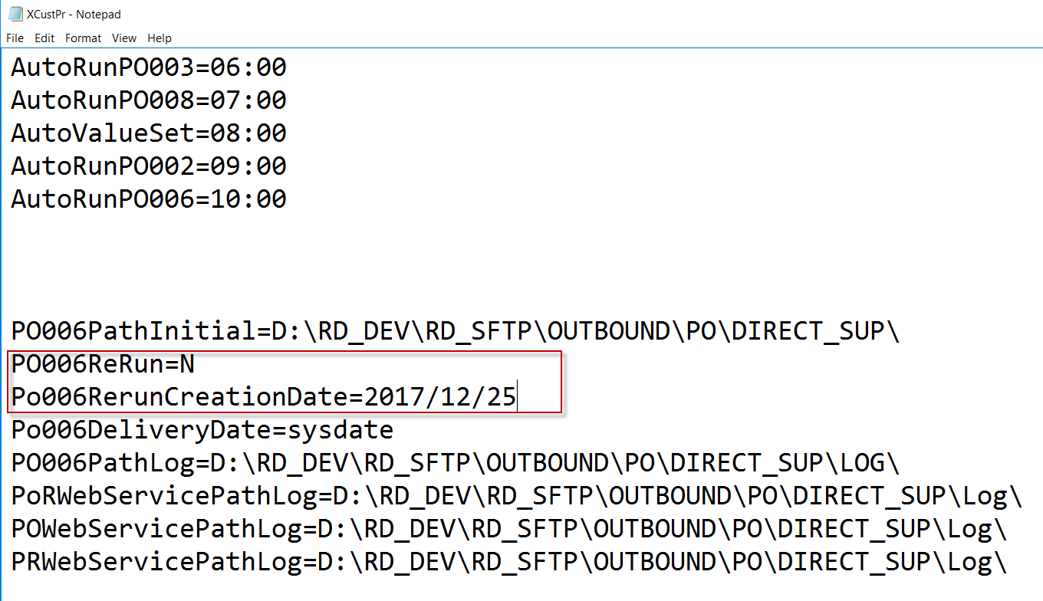
กรณีที่ Parameter | PO006ReRun=Y
ให้มาเอาวันที่ Parameter |  | Po006RerunCreationDate
แล้วเอามา Where กับ XCUST_Po_TBL.creation_date

Issue22
